TongHop
IV. Mô tả định dạng các file đính kèm hồ sơ

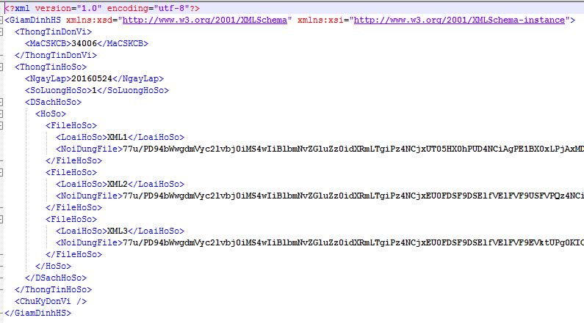
TT | Chỉ tiêu | Kiểu dữ liệu | Kích thước tối đa | Bắt buộc | Diễn giải
1 | GIAMDINHHS |  |  | x | Thẻ tổng, bao quát toàn bộ hồ sơ
2 | THONGTINDONVI |  |  | x | Thông tin đơn vị
3 | MACSKCB | Chuỗi | 5 | x | Mã cơ sở khám chữa bệnh gửi hồ sơ, đánh mã theo quyết định số 5084/QĐ-BYT
4 | THONGTINHOSO |  |  | x | Thẻ tổng bao thông tin hồ sơ
5 | NGAYLAP | Chuỗi | 8 |  | Ngày lập hồ sơ gồm 8 ký tự; 4 ký tự năm + 2 ký tự tháng + 2 ký tự ngày
6 | SOLUONGHOSO | Số | 6 | x | Số lượng hồ sơ
7 | DANHSACHHOSO |  |  | x | Thẻ bao danh sách các hồ sơ KCB
8 | HOSO |  |  | x | Thẻ bao 1 hồ sơ, một danh sách hồ sơ có nhiều hồ sơ
9 | FILEHOSO |  |  | x | Các File hồ sơ nằm trong bộ hồ sơ
10 | LOAIHOSO | Chuỗi | 4 | x | Loại hồ sơ XML1: File tổng hợp thông tin KCB theo CV 9324 XML2: File chi tiết thuốc theo CV 9324 XML3: File chi tiết dịch vụ theo CV 9324 XML4: File chi tiết diễn biến theo CV 9324 XML5: File cận lâm sàng theo CV 9324
11 | NOIDUNGFILE | Chuỗi |  | x | File hồ sơ: dạng base 64 của file
12 | CHUKYDONVI |  |  |  | Thẻ tổng chứa chữ ký đơn vị

